Teritorija ir gyventojai
VIETOS PLĖTROS STRATEGIJOS ĮGYVENDINIMO TERITORIJA IR GYVENTOJŲ, KURIEMS TAIKOMA VIETOS PLĖTROS STRATEGIJA, APIBRĖŽTIS

TERITORIJA
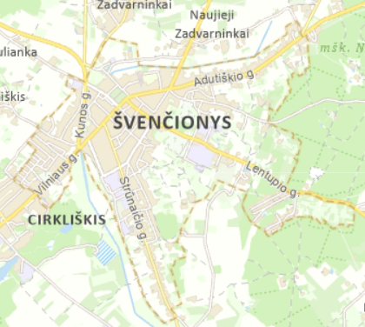 Švenčionių miestas yra įsikūręs rytų Lietuvoje, Vilniaus apskrityje, šalia pasienio su Baltarusija. Miestas yra Švenčionių rajono savivaldybės administracinis centras, jame yra įsikūrusi Švenčionių rajono savivaldybės administracija bei kiti savivaldybės valdymo organai. Švenčionių rajono savivaldybės teritorija driekiasi šiaurės rytų Lietuvos pasienyje su Baltarusija, rajono plotas – 1 691,48 kv. km., miesto plotas - 626,77 kv. km (R1). Švenčionių rajono savivaldybės ir Švenčionių miesto VVG teritorija Šaltinis: https://www.geoportal.lt/savivaldybes/svencionys Pagal Ekonominio bendradarbiavimo ir plėtros organizacijos (EBPO) taikomas kiekybines ribas ir atsižvelgiant į tai, kad Švenčionių rajono savivaldybėje gyventojų skaičius miesteliuose ir kaimuose sudaro 38,4 proc., Švenčionių rajono savivaldybė priskiriama „pusiau kaimo“ savivaldybių kategorijai. Remiantis 2022 m. Lietuvos statistiko departamento duomenimis, Švenčionių mieste gyveno 4 368 gyventojai, tai sudarė 19,4 proc. visų Švenčionių rajono savivaldybės gyventojų (R2).

GYVENTOJAI
Švenčionyse 2022 m. gyveno 4 368 gyventojai, palyginimui 2017 m. gyveno 4 436 gyventojų (t. y . 1,5 proc. sumažėjimas) (R3). Švenčionių rajono savivaldybėje gyventojų mažėjimas vyko sparčiau – 8,5 proc. Vilniaus apskrityje, vienintelėje tirtoje teritorijoje, pastebimas gyventojų kiekio augimas: 2017 m. – 805 173 gyventojai, 2022 m. – 817 950 (t. y. 1,6 proc. augimas) Tuo tarpu, bendrai šalyje pastebimas gyventojų mažėjimas: 2017 m. – 2 847 904 gyventojai, 2022 m. – 2 805 998 gyventojai (t. y. 1,5 proc. mažėjimas). Verta atkreipti dėmesį, jog viena iš priežasčių, daranti įtaką neigiamiems demografiniams rodikliams, yra augantis mirtingumas, emigracija bei sumažėjęs gimstamumas (R4). Švenčionių miesto VVG vietos plėtros strategija orientuota į šias tikslines grupes: 4.9. konkretaus uždavinio „Didinant socialinę ir ekonominę marginalizuotų bendruomenių, migrantų ir nepalankias sąlygas turinčių grupių integraciją įgyvendinant integruotas priemones, įskaitant aprūpinimą būstu ir socialinių paslaugų teikimą“ tikslinė grupė: 1) gausios šeimos; 2) neįgalūs asmenys; asmenys, turintys intelekto ir (ar) psichikos negalią, jų šeimos (globėjai, rūpintojai); 3) socialiai pažeidžiami, socialinę riziką (atskirtį) patiriantys asmenys (pvz., nusikaltimų aukos, benamiai, priklausomybėmis sergantys asmenys, grįžę iš įkalinimo įstaigų asmenys, mažiau galimybių turintys jaunuoliai ir kt.); 4) asmenys, kuriems nustatytas socialinių paslaugų poreikis; 5) migrantai, priklausantys pažeidžiamų asmenų grupėms; 6) nepalankias sąlygas turintys vietos gyventojai; 7) nepalankias sąlygas turintys vaikai, mokiniai, ikimokyklinio ir priešmokylinio amžiaus vaikai. 4.7. konkretaus uždavinio „Skatinti aktyvią įtrauktį, siekiant propaguoti lygias galimybes ir aktyvų dalyvavimą ir gerinti įsidarbinamumą“ tikslinė grupė: 1) socialiai pažeidžiami, socialinę riziką (atskirtį) patiriantys asmenys; 2) asmenys, besiruošiantys išeiti ir išėję iš įkalinimo vietų; 3) tautinės mažumos; 4) mažiau galimybių

1 priedas
1.5.1. pav. Gyventojų skaičius 2017–2022 m. pradžioje
Šaltinis: Lietuvos statistikos departamento duomenys, 2022

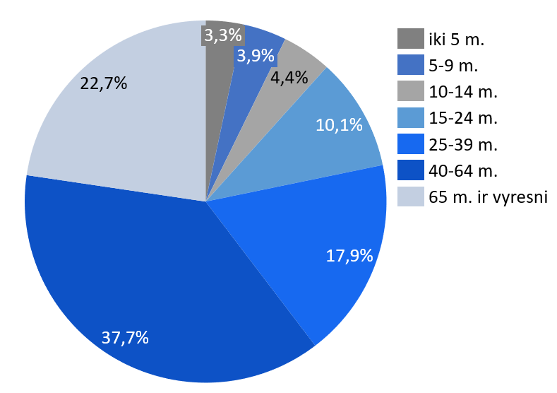

1.5.2. pav. Gyventojai pagal amžiaus grupes (proc.)
Šaltinis: 2021 m. Gyventojų surašymo duomenys
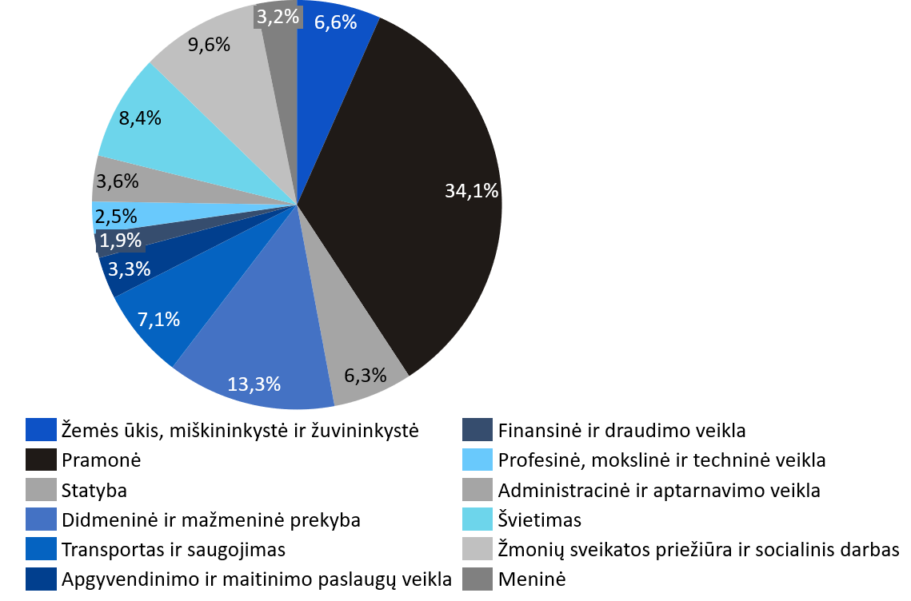

1.6.1. pav. Švenčionių r. savivaldybės darbuotojų pasiskirstymas pagal sektorius (proc.)
Šaltinis: 2021 m. Lietuvos gyventojų surašymas

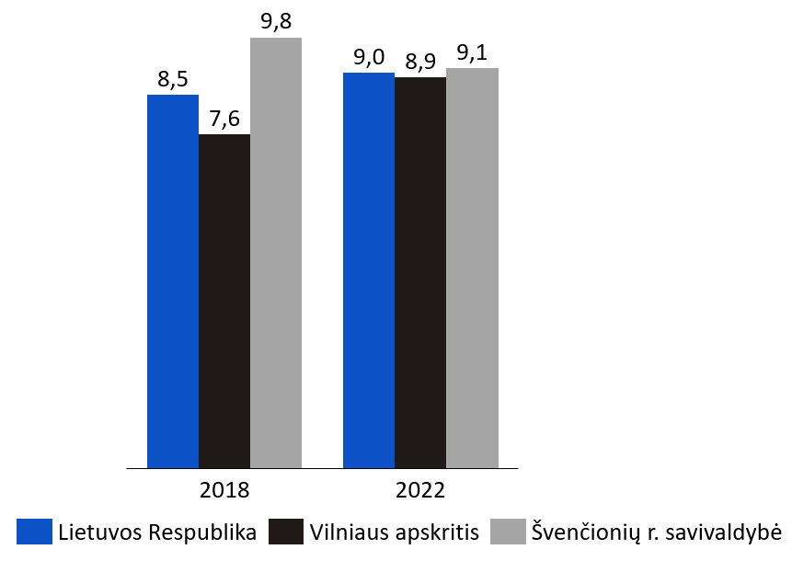

1.6.2. pav. Nedarbo lygis (proc.)
Šaltinis: Lietuvos statistikos departamentas, 2022

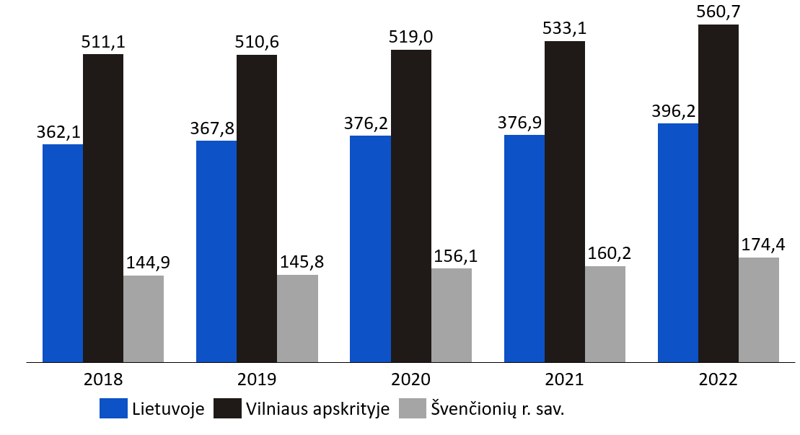

1.6.3. pav. Ūkio subjektai, tenkantys 10 tūkst. gyventojų
Šaltinis: Lietuvos statistikos departamentas, 2022

